EJEMPLO 4
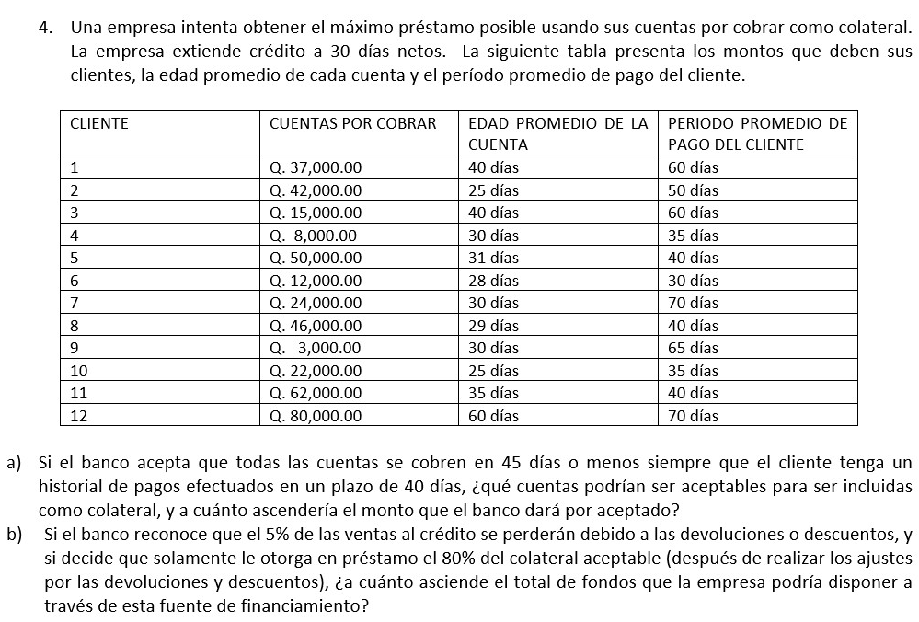

EJEMPLO 6
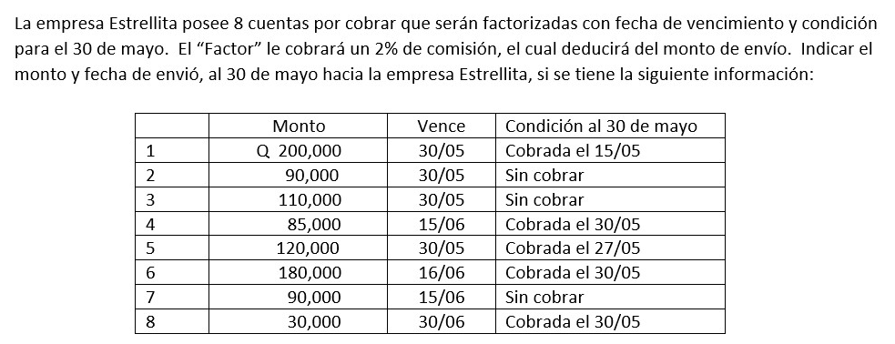

FORMULAS
$$Costo de no aprovechar descuento= \frac{\% Descuento ofrecido}{100−\% Descuento ofrecido}∗\frac{Días del año}{Vencimiento Cuenta −Plazo del Descuento}$$

